Worksheet
Изображение* | ID | Код | Артикул* | Название товара* | Цена, руб.* | Основной | Удаленный | В пути | 0 | Ваш заказ
Фитинги чугунные
Обжимные фитинги Gebo (ремонтные) из оцинкованного чугуна
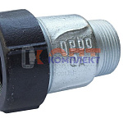 | 820693 | FCS-110001 |  | соединительный элемент GEBO (нар рез) 1/2" AK (18шт) | 1 021.53 руб. | >10 | 0 | 0 | шт | 0
 | 820694 | FCS-110002 |  | соединительный элемент GEBO (нар рез) 3/4" AK (18шт) | 1 201.90 руб. | >50 | 0 | 0 | шт | 0
 | 820695 | FCS-110003 |  | соединительный элемент GEBO (нар рез) 1" AK (15шт) | 1 465.91 руб. | >25 | 0 | 0 | шт | 0
 | 820696 | FCS-110004 |  | соединительный элемент GEBO (нар рез) 1 1/4" AK (10шт) | 1 972.51 руб. | >10 | 0 | 0 | шт | 0
 | 820697 | FCS-110005 |  | соединительный элемент GEBO (нар рез) 1 1/2" AK (8шт) | 2 611.20 руб. | 10 | 0 | 0 | шт | 0
 | 820698 | FCS-110006 |  | соединительный элемент GEBO (нар рез) 2" AK (6шт) | 4 328.03 руб. | 9 | 0 | 0 | шт | 0
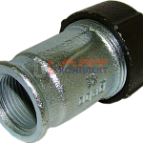 | 820699 | FCS-110007 |  | соединительный элемент GEBO (вн рез) 1/2" IK (18шт) | 1 033.43 руб. | >10 | 0 | 0 | шт | 0
 | 820700 | FCS-110008 |  | соединительный элемент GEBO (вн рез) 3/4" IK (18шт) | 1 242.53 руб. | >25 | 0 | 0 | шт | 0
 | 820701 | FCS-110009 |  | соединительный элемент GEBO (вн рез) 1" IK (15шт) | 1 548.36 руб. | >25 | 0 | 0 | шт | 0
 | 820702 | FCS-110010 |  | соединительный элемент GEBO (вн рез) 1 1/4" IK (10шт) | 1 972.51 руб. | >10 | 0 | 0 | шт | 0
 | 820703 | FCS-110011 |  | соединительный элемент GEBO (вн рез) 1 1/2" IK (8шт) | 2 500.53 руб. | >10 | 0 | 0 | шт | 0
 | 820704 | FCS-110012 |  | соединительный элемент GEBO (вн рез) 2" IK (6шт) | 3 856.62 руб. | 6 | 0 | 0 | шт | 0
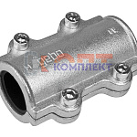 | 820705 | FCS-110013 |  | обойма ремонтная GEBO 1/2" DSK | 822.29 руб. | 4 | 0 | 0 | шт | 0
 | 820706 | FCS-110014 |  | обойма ремонтная GEBO 3/4" DSK | 840.31 руб. | 4 | 0 | 0 | шт | 0
 | 820707 | FCS-110015 |  | обойма ремонтная GEBO 1" DSK | 1 171.64 руб. | 4 | 0 | 0 | шт | 0
 | 820708 | FCS-110016 |  | обойма ремонтная GEBO 1 1/4" DSK | 1 386.86 руб. | 0 | 0 | 0 | шт | 0
 | 820709 | FCS-110017 |  | обойма ремонтная GEBO 1 1/2" DSK | 2 074.00 руб. | 0 | 0 | 0 | шт | 0
 | 820710 | FCS-110018 |  | обойма ремонтная GEBO 2" DSK | 2 754.68 руб. | 5 | 0 | 0 | шт | 0
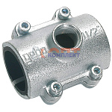 | 820711 | FCS-110019 |  | обойма ремонтная с отводом GEBO 1*3/4" ANB | 1 421.37 руб. | 7 | 0 | 0 | шт | 0
 | 820712 | FCS-110020 |  | обойма ремонтная с отводом GEBO 1 1/4*3/4" ANB | 1 653.59 руб. | 6 | 0 | 0 | шт | 0
 | 820713 | FCS-110021 |  | обойма ремонтная с отводом GEBO 1 1/2*3/4" ANB | 2 368.61 руб. | 5 | 0 | 0 | шт | 0
 | 820714 | FCS-110022 |  | обойма ремонтная с отводом GEBO 2" * 1" ANB | 3 331.83 руб. | 4 | 0 | 0 | шт | 0
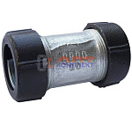 | 820715 | FCS-110023 |  | муфта соединительная GEBO 1/2" | 1 306.96 руб. | >10 | 0 | 0 | шт | 0
 | 820716 | FCS-110024 |  | муфта соединительная GEBO 3/4" | 1 637.27 руб. | 5 | 0 | 0 | шт | 0
 | 820717 | FCS-110025 |  | муфта соединительная GEBO 1" | 2 007.70 руб. | 1 | 0 | 0 | шт | 0
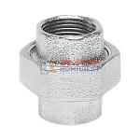 | 820804 | FCS-120087 |  | американка вн. вн. GEBO Platinum чугун. 1" / 330-6V | 410.38 руб. | 0 | 0 | 0 | шт | 0
 | 820806 | FCS-120089 |  | американка вн. вн. GEBO Platinum чугун. 2 1/2" / 330-10V | 1 911.99 руб. | 0 | 0 | 0 | шт | 0
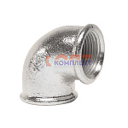 | 820813 | FCS-120096 |  | угольник вн. вн. GEBO Platinum чугун. 1/2" / 90-4V | 87.72 руб. | 0 | 0 | 0 | шт | 0
Обжимные фитинги VIEIR (ремонтные) из оцинкованного чугуна
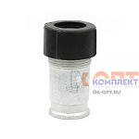 | 837123 | FCS-150001 | VR2057 | Муфта для соединения стальных и полимерных труб 1/2" вн.р. (64/8шт) | 507.15 руб. | >10 | 0 | 0 | шт | 0
 | 837124 | FCS-150004 | VR2063 | Муфта для соединения стальных и полимерных труб 1 1/4" вн.р. (40/5шт) | 1 409.73 руб. | >10 | 0 | 0 | шт | 0
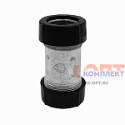 | 837314 | VER-000138 | VR2059 | Муфта для соединения стальных и полимерных труб 1/2"x1/2" (64/8шт) | 749.70 руб. | 6 | 0 | 0 | шт | 0
 | 839818 | VER-000219 | VR2060 | Муфта для соединения стальных и полимерных труб 3/4" вн.р. (64/8шт) | 614.46 руб. | >25 | 0 | 0 | шт | 0
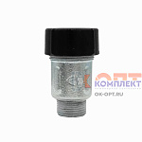 | 839819 | VER-000220 | VR2061 | Муфта для соединения стальных и полимерных труб 3/4" нар. р. (64/8шт) | 645.33 руб. | >10 | 0 | 0 | шт | 0
 | 871403 | VER-000309 | VR2062 | Муфта для соединения стальных и полимерных труб 3/4"X3/4" (64/8шт) | 977.55 руб. | 0 | 0 | 0 | шт | 0
 | 871404 | VER-000310 | VR2068 | Муфта для соединения стальных и полимерных труб 1"X1"(40/5шт) | 1 253.91 руб. | 6 | 0 | 0 | шт | 0
 | 871405 | VER-000311 | VR2066 | Муфта для соединения стальных и полимерных труб 1" вн.р (40/5шт) | 818.79 руб. | 0 | 0 | 0 | шт | 0
 | 873883 | VER-000354 | VR2067 | Муфта для соединения стальных и полимерных труб 1" нар.р. (40/5шт) | 901.11 руб. | 0 | 0 | 0 | шт | 0
 | 879370 | VER-000518 | VR2064 | Муфта для соединения стальных и полимерных труб 1 1/4" нар (40/1шт) | 1 365.63 руб. | >10 | 0 | 0 | шт | 0
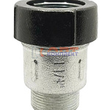 | 884661 | VER-000936 | VR2058 | Муфта для соединения стальных и полимерных труб 1/2"M (64/8шт) | 482.16 руб. | >10 | 0 | 0 | шт | 0
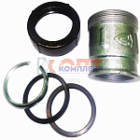 | 885989 | VER-001366 | VR2115 | Муфта для соединения стальных и полимерных труб 1 1/2"F (2/1шт) | 1 243.62 руб. | >25 | 0 | 0 | шт | 0
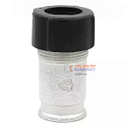 | 885990 | VER-001367 | VR2116 | Муфта для соединения стальных и полимерных труб 2"F (2/1шт) | 2 141.79 руб. | 4 | 0 | 0 | шт | 0
 | 885991 | VER-001368 | VR2118 | Муфта для соединения стальных и полимерных труб 2"M (2/1шт) | 2 221.17 руб. | 7 | 0 | 0 | шт | 0
 | 886034 | VER-001435 | VR2117 | Муфта для соединения стальных и полимерных труб 1 1/2"M (32/2шт) | 1 225.98 руб. | >10 | 0 | 0 | шт | 0
 | 886089 | VER-001561 | VR2119 | Муфта для соединения стальных и полимерных труб 1 1/2" (32/1шт) | 1 683.15 руб. | 0 | 0 | 0 | шт | 0
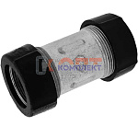 | 886090 | VER-001562 | VR2120 | Муфта для соединения стальных и полимерных труб 2" (16/1шт) | 3 276.63 руб. | 0 | 0 | 0 | шт | 0
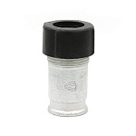 | 955752 | VER-001633 | VR2069 | Муфта для соединения стальных и полимерных труб 1 1/4"(24шт) | 1 890.42 руб. | 0 | 0 | 0 | шт | 0

